Sheet1
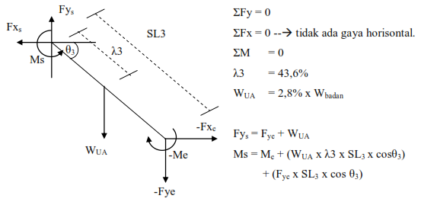
MOMEN TELAPAK TANGAN
Kondisi | berat beban | panjang lengan | berat badan | teta1 | wh | wo | pnjg (SI) | cos teta1 | Momen Telapak Tangan
1 | 2 | 19 | 60 | 30 | 3.5316 | 19.62 | 0.19 | 0.86602540378 | 2.1952912602
2 | 2 | 19 | 60 | 50 | 3.5316 | 19.62 | 0.19 | 0.64278760969 | 1.6294048829
3 | 2 | 19 | 60 | 50 | 3.5316 | 19.62 | 0.19 | 0.64278760969 | 1.6294048829

MOMEN LENGAN BAWAH
kondisi | berat badan | panjang lengan bawah | teta2 | Wla | SL2 | Lambda 2 | costeta2 | Fyw | Hasil
1 | 60 | 25 | 20 | 10.0062 | 0.25 | 0.1075 | 0.93969262079 | 13.3416 | 5.5822409956
2 | 60 | 25 | 40 | 10.0062 | 0.25 | 0.1075 | 0.76604444312 | 13.3416 | 4.3904716048
3 | 60 | 25 | 20 | 10.0062 | 0.25 | 0.1075 | 0.93969262079 | 13.3416 | 5.0163546184

MOMEN LENGAN ATAS
KONDISI | BERAT BADAN | PANJANG LENGAN | teta | wua | sl3 | lamd3 | costeta | fye | hasil
1 | 60 | 27 | 60 | 16.4808 | 0.27 | 0.11772 | 0.5 | 23.3478 | 8.9961101654
2 | 60 | 27 | 50 | 16.4808 | 0.27 | 0.11772 | 0.64278760969 | 23.3478 | 8.7792572116
3 | 60 | 27 | 90 | 16.4808 | 0.27 | 0.11772 | 6.1257422745E-17 | 23.3478 | 5.0163546184
 |  |  |  |  |  |  |  |  |  | 88498.764415 | 560.14240083
MOMEN GAYA PUNGGUNG
KONDISI | BERAT BADAN | PANJANG PUNGGUNG | TETA4 | WR | SL4 | LAMD4 | COSTE | FYS | hasil
1 | 60 | 54 | 65 | 294.3 | 0.54 | 0.3618 | 0.42261826174 | 39.8286 | 60.470793718
2 | 60 | 54 | 80 | 294.3 | 0.54 | 0.3618 | 0.17364817767 | 39.8286 | 35.012390714
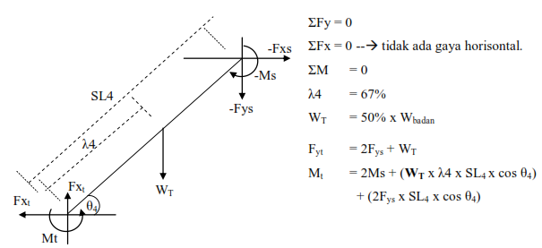
3 | 60 | 54 | 40 | 294.3 | 0.54 | 0.3618 | 0.76604444312 | 39.8286 | 87.030032924

kondisi | sudut inklanasi perut | sudut inklanasi kaki | pa | wtot | fa | fm | fc
1 | 65 | 70 | -0.90150934152 | 373.9572 | -0.041920184381 | 1209.5080988 | 1367.5911608
2 | 80 | 85 | -0.98728611061 | 373.9572 | -0.045908804143 | 700.34881365 | 765.33170876
3 | 40 | 60 | 2.1702137267 | 373.9572 | 0.10091493829 | 1740.3786456 | 2026.7455657

